GDAŃSK_2015-2016
Liczba przestępstw oraz ich dynamika średnioroczna w Gdańsku w podziale na komisariaty w latach 2010-2016
KOMISARIAT | 2009 r. | 2010 r. | 2011 r. | 2012 r. | 2013 r. | 2014 r. | 2015 r. | 2016 r. | Dynamika średnioroczna 2011-2016
I | 1,864 | 1,810 | 2,059 | 1,909 | 1,580 | 1,477 | 1,526 | 1353 | -8.1%
II | 1,466 | 1,146 | 1,167 | 1,269 | 1,132 | 1,609 | 1,541 | 1501 | 5.2%
III | 1,933 | 1,590 | 1,511 | 1,286 | 1,301 | 1,435 | 1,230 | 1168 | -5.0%
IV | 537 | 406 | 381 | 474 | 534 | 485 | 597 | 472 | 4.4%
V | 1,667 | 1,330 | 1,510 | 1,337 | 1,345 | 1,218 | 1,156 | 1131 | -5.6%
VI | 771 | 855 | 759 | 798 | 547 | 495 | 545 | 429 | -10.8%
VII | 693 | 566 | 559 | 591 | 471 | 384 | 423 | 351 | -8.9%
VIII | 1,474 | 1,150 | 1,267 | 1,116 | 987 | 1,003 | 1,091 | 986 | -4.9%
IX | 768 | 652 | 802 | 648 | 639 | 627 | 648 | 642 | -4.4%
SUMA | 11,173 | 9,505 | 10,015 | 9,428 | 8,536 | 8,733 | 8,757 | 8,033 | -4.3%

Liczba przestępstw odnotowanych w podziale na Komisariaty Policji w Gdańsku w 2015 i 2016 r.

 | Rok | Dane
 | 2015 |  | 2016 |  | Razem Zlicz - Kategoria | Razem Suma - Rok
Komisariat Policji | Zlicz - Kategoria | Suma - Rok | Zlicz - Kategoria | Suma - Rok
I | 1526 | 3074890 | 1353 | 2727648 | 2879 | 5802538
II | 1541 | 3105115 | 1501 | 3026016 | 3042 | 6131131
III | 1230 | 2478450 | 1168 | 2354688 | 2398 | 4833138
IV | 597 | 1202955 | 472 | 951552 | 1069 | 2154507
V | 1156 | 2329340 | 1131 | 2280096 | 2287 | 4609436
VI | 545 | 1098175 | 429 | 864864 | 974 | 1963039
VII | 423 | 852345 | 351 | 707616 | 774 | 1559961
VIII | 1091 | 2198365 | 986 | 1987776 | 2077 | 4186141
IX | 648 | 1305720 | 642 | 1294272 | 1290 | 2599992
Razem Wynik | 8757 | 17645355 | 8033 | 16194528 | 16790 | 33839883

Kategorie przestępstw odnotowanych w podziale na Komisariaty Policji w Gdańsku w 2016 r.
Rok | 2016

Zlicz - Kategoria |  | Komisariat Policji
Kategoria | Podkategoria | I | II | III | IV | V | VI | VII | VIII | IX | Razem Wynik
Bójka, pobicie | (pusty) | 11 | 8 | 4 |  | 9 | 2 | 1 | 5 | 2 | 42
Bójka, pobicie Wynik |  | 11 | 8 | 4 |  | 9 | 2 | 1 | 5 | 2 | 42
Kradzież inna | inna | 192 | 440 | 261 | 112 | 261 | 101 | 82 | 185 | 54 | 1688
 | roweru | 34 | 33 | 65 | 18 | 75 | 3 |  | 18 | 8 | 254
 | sklepowa | 25 | 8 | 80 | 9 | 18 | 2 | 2 | 24 | 50 | 218
 | z pojazdu | 14 | 8 | 16 | 4 | 13 | 4 | 3 | 8 | 26 | 96
Kradzież inna Wynik |  | 265 | 489 | 422 | 143 | 367 | 110 | 87 | 235 | 138 | 2256
Kradzież kieszonkowa | (pusty) |  | 17 | 12 | 1 | 1 |  | 2 |  | 35 | 68
Kradzież kieszonkowa Wynik |  |  | 17 | 12 | 1 | 1 |  | 2 |  | 35 | 68
Kradzież pojazdu | (pusty) | 65 | 12 | 15 | 14 | 56 | 8 | 7 | 58 | 46 | 281
Kradzież pojazdu Wynik |  | 65 | 12 | 15 | 14 | 56 | 8 | 7 | 58 | 46 | 281
Kradzież wyrwa | (pusty) | 8 | 2 | 4 | 1 | 5 | 1 | 1 |  |  | 22
Kradzież wyrwa Wynik |  | 8 | 2 | 4 | 1 | 5 | 1 | 1 |  |  | 22
Przestępstwo inne | czynna napaść |  |  | 2 |  |  | 1 |  | 6 |  | 9
 | fałszerstwo | 1 | 1 |  | 1 | 1 |  | 1 | 5 | 1 | 11
 | groźba karalna | 34 | 52 | 13 | 19 | 20 | 10 | 11 | 19 | 15 | 193
 | inne | 125 | 138 | 66 | 31 | 65 | 48 | 40 | 87 | 47 | 647
 | krótkotrwałe użycie pojazdu | 10 |  | 5 | 2 | 8 | 1 |  | 14 | 5 | 45
 | nietrzeźwy kierujący | 81 | 46 | 33 | 16 | 35 | 31 | 52 | 47 | 55 | 396
 | oszustwo | 164 | 186 | 64 | 52 | 114 | 8 | 19 | 40 | 78 | 725
 | paserstwo | 6 | 2 | 3 |  | 3 |  | 2 |  |  | 16
 | posiadanie narkotyków | 79 | 108 | 58 | 21 | 52 | 31 | 15 | 76 | 44 | 484
 | przywłaszczenie mienia | 58 | 103 | 95 | 23 | 51 | 30 | 15 | 68 | 40 | 483
 | uszkodzenie ciała | 30 | 57 | 17 | 12 | 22 | 13 | 5 | 25 | 11 | 192
 | uszkodzenie mienia | 39 | 93 | 48 | 31 | 42 | 36 | 11 | 30 | 16 | 346
 | uszkodzenie pojazdu | 56 | 21 | 42 | 13 | 84 |  | 8 | 51 | 22 | 297
 | wyłudzenie kredytu |  |  | 1 |  |  |  |  |  |  | 1
 | zgwałcenie | 2 | 4 | 2 | 2 | 5 | 4 | 1 | 3 | 1 | 24
 | znieważenie | 3 | 4 | 2 |  | 3 | 4 |  | 3 | 1 | 20
Przestępstwo inne Wynik |  | 688 | 815 | 451 | 223 | 505 | 217 | 180 | 474 | 336 | 3889
Rozbój | (pusty) | 17 | 30 | 21 | 1 | 17 | 10 | 6 | 13 | 7 | 122
Rozbój Wynik |  | 17 | 30 | 21 | 1 | 17 | 10 | 6 | 13 | 7 | 122
Włamanie do mieszkania | (pusty) | 67 | 21 | 29 | 9 | 45 | 4 | 9 | 50 | 32 | 266
Włamanie do mieszkania Wynik |  | 67 | 21 | 29 | 9 | 45 | 4 | 9 | 50 | 32 | 266
Włamanie do pojazdu | (pusty) | 55 | 43 | 103 | 15 | 42 | 24 | 16 | 30 | 14 | 342
Włamanie do pojazdu Wynik |  | 55 | 43 | 103 | 15 | 42 | 24 | 16 | 30 | 14 | 342
Włamanie inne | do altanki | 3 | 3 | 5 | 1 | 4 | 2 | 3 | 11 | 12 | 44
 | do firmy | 1 | 10 | 7 | 4 | 2 | 3 | 2 | 7 | 4 | 40
 | do piwnicy | 115 | 14 | 54 | 28 | 40 | 14 | 6 | 53 | 5 | 329
 | do sklepu | 7 | 2 | 12 | 2 | 2 | 2 | 2 | 8 | 2 | 39
 | inne | 47 | 31 | 19 | 22 | 26 | 31 | 22 | 21 | 7 | 226
 | pomieszczenie biurowe |  | 2 | 2 |  |  |  | 1 | 4 |  | 9
 | pomieszczenie gospodarcze | 4 | 2 | 8 | 8 | 8 | 1 | 6 | 14 | 2 | 53
Włamanie inne Wynik |  | 177 | 64 | 107 | 65 | 82 | 53 | 42 | 118 | 32 | 740
Zabójstwo | (pusty) |  |  |  |  | 2 |  |  | 3 |  | 5
Zabójstwo Wynik |  |  |  |  |  | 2 |  |  | 3 |  | 5
Razem Wynik |  | 1353 | 1501 | 1168 | 472 | 1131 | 429 | 351 | 986 | 642 | 8033

DZIELNICE_2015-2016
PRZESTĘPSTWA STWIERDZONE W PODZIALE NA DZIELNICE GDAŃSKA

Liczba przestępstw ogółem oraz liczba przestępstw na 1000 mieszkańców w podziale na dzielnice Gdańska w 2015 i 2016 r.
Lp. | DZIELNICA | LICZBA PRZESTĘPSTW W 2014 R. | LICZBA PRZESTĘPSTW W 2015 R. | LICZBA PRZESTĘPSTW W 2016 R. | LICZBA LUDNOŚCI W 2014 R. | LICZBA LUDNOŚCI W 2015 R. | LICZBA LUDNOŚCI W 2016 R. | PRZESTĘPSTWA NA 1000 MIESZKAŃCÓW W 2014 R. | PRZESTĘPSTWA NA 1000 MIESZKAŃCÓW W 2015 R. | PRZESTĘPSTWA NA 1000 MIESZKAŃCÓW W 2016 R. | ZMIANA LICZBY PRZESTĘPSTW W LATACH 2014-2015 | ZMIANA LICZBY PRZESTĘPSTW W LATACH 2015-2016 | ZMIANA % PRZESTĘPSTW W LATACH 2015-2016
1. | Aniołki | 137 | 123 | 98 | 4,909 | 4,963 | 4,909 | 27.91 | 24.8 | 20.0 | -14 | -25 | -20.3%
2. | Brętowo | 65 | 68 | 81 | 7,665 | 7,602 | 7,477 | 8.48 | 8.9 | 10.8 | 3 | 13 | 19.1%
3. | Brzeźno | 131 | 134 | 98 | 13,219 | 12,910 | 12,619 | 9.91 | 10.4 | 7.8 | 3 | -36 | -26.9%
4. | Chełm | 574 | 654 | 567 | 49,611 | 50,049 | 50,570 | 11.57 | 13.1 | 11.2 | 80 | -87 | -13.3%
5. | Jasień | 210 | 245 | 208 | 12,274 | 13,640 | 14,969 | 17.11 | 18.0 | 13.9 | 35 | -37 | -15.1%
6. | Kokoszki | 145 | 123 | 110 | 8,714 | 8,898 | 9,098 | 16.64 | 13.8 | 12.1 | -22 | -13 | -10.6%
7. | Krakowiec-Górki Zachodnie | 73 | 78 | 37 | 1,970 | 1,915 | 1,878 | 37.06 | 40.7 | 19.7 | 5 | -41 | -52.6%
8. | Letnica | 47 | 57 | 39 | 1,328 | 1,284 | 1,315 | 35.39 | 44.4 | 29.7 | 10 | -18 | -31.6%
9. | Matarnia | 206 | 207 | 199 | 5,891 | 5,867 | 5,803 | 34.97 | 35.3 | 34.3 | 1 | -8 | -3.9%
10. | Młyniska | 100 | 64 | 35 | 3,037 | 2,973 | 2,893 | 32.93 | 21.5 | 12.1 | -36 | -29 | -45.3%
11. | Nowy Port | 137 | 128 | 105 | 10,171 | 10,034 | 9,847 | 13.47 | 12.8 | 10.7 | -9 | -23 | -18.0%
12. | Oliwa | 424 | 462 | 339 | 17,111 | 16,643 | 16,255 | 24.78 | 27.8 | 20.9 | 38 | -123 | -26.6%
13. | Olszynka | 98 | 85 | 55 | 3,198 | 3,148 | 3,118 | 30.64 | 27.0 | 17.6 | -13 | -30 | -35.3%
14. | Orunia-Św. Wojciech-Lipce | 358 | 315 | 281 | 15,247 | 14,968 | 14,749 | 23.48 | 21.0 | 19.1 | -43 | -34 | -10.8%
15. | Osowa | 246 | 264 | 259 | 14,660 | 14,933 | 15,165 | 16.78 | 17.7 | 17.1 | 18 | -5 | -1.9%
16. | Piecki - Migowo | 198 | 203 | 182 | 25,159 | 25,515 | 25,940 | 7.87 | 8.0 | 7.0 | 5 | -21 | -10.3%
17. | Przeróbka | 82 | 92 | 68 | 4,420 | 4,337 | 4,202 | 18.55 | 21.2 | 16.2 | 10 | -24 | -26.1%
18. | Przymorze Małe | 254 | 223 | 209 | 15,003 | 15,135 | 15,075 | 16.93 | 14.7 | 13.9 | -31 | -14 | -6.3%
19. | Przymorze Wielkie | 357 | 373 | 392 | 29,431 | 29,072 | 28,349 | 12.13 | 12.8 | 13.8 | 16 | 19 | 5.1%
20. | Rudniki | 71 | 102 | 47 | 1,352 | 1,324 | 1,255 | 52.51 | 77.0 | 37.5 | 31 | -55 | -53.9%
21. | Siedlce | 161 | 173 | 209 | 13,820 | 13,653 | 13,353 | 11.65 | 12.7 | 15.7 | 12 | 36 | 20.8%
22. | Stogi | 138 | 143 | 154 | 11,377 | 11,165 | 10,956 | 12.13 | 12.8 | 14.1 | 5 | 11 | 7.7%
23. | Strzyża | 70 | 86 | 79 | 5,551 | 5,507 | 5,421 | 12.61 | 15.6 | 14.6 | 16 | -7 | -8.1%
24. | Suchanino | 95 | 107 | 106 | 11,008 | 10,902 | 10,711 | 8.63 | 9.8 | 9.9 | 12 | -1 | -0.9%
25. | Śródmieście | 1550 | 1483 | 1505 | 28,826 | 28,000 | 26,962 | 53.77 | 53.0 | 55.8 | -67 | 22 | 1.5%
26. | Ujeścisko-Łostowice | 265 | 291 | 239 | 21,793 | 22,785 | 23,850 | 12.16 | 12.8 | 10.0 | 26 | -52 | -17.9%
27. | VII Dwór | 54 | 121 | 90 | 4,176 | 4,243 | 3,950 | 12.93 | 28.5 | 22.8 | 67 | -31 | -25.6%
28. | Wrzeszcz Dolny | 543 | 426 | 398 | 24,851 | 24,107 | 23,501 | 21.85 | 17.7 | 16.9 | -117 | -28 | -6.6%
29. | Wrzeszcz Górny | 640 | 647 | 614 | 24,215 | 23,596 | 22,981 | 26.43 | 27.4 | 26.7 | 7 | -33 | -5.1%
30. | Wyspa Sobieszewska | 65 | 52 | 44 | 3,461 | 3,420 | 3,359 | 18.78 | 15.2 | 13.1 | -13 | -8 | -15.4%
31. | Wzgórze Mickiewicza | 21 | 19 | 28 | 2,549 | 2,511 | 2,506 | 8.24 | 7.6 | 11.2 | -2 | 9 | 47.4%
32. | Zaspa Młyniec | 120 | 108 | 92 | 13,652 | 13,592 | 13,412 | 8.79 | 7.9 | 6.9 | -12 | -16 | -14.8%
33. | Zaspa Rozstaje | 202 | 147 | 118 | 12,883 | 12,892 | 12,978 | 15.68 | 11.4 | 9.1 | -55 | -29 | -19.7%
34. | Żabianka-Wejhera-Jelit.Tysiąc. | 223 | 227 | 220 | 17,769 | 17,367 | 17,004 | 12.55 | 13.1 | 12.9 | 4 | -7 | -3.1%
 | GDAŃSK | 8060 | 8030 | 7305 | 440,300 | 438,950 | 436,430 | 685.31 | 18.3 | 16.7 | 24 | -725 | -9.0%
Źródło: Opracowanie własne Referat Badań i Analiz Społeczno-Gospodarczych, Wydział Polityki Gospodarczej, Urzęd Miejski w Gdańsku na podstawie danych Komendy Miejskiej Policji w Gdańsku, Wydział Prewencji

LICZBA PRZESTĘPSTW W 2016 R.
Liczba przestępstw w podziale na dzielnice Gdańska w 2015 I 2016 r. uszeregowana rosnąco
Lp. | DZIELNICA Sortowanie wg przestępstw w 2016 r. | LICZBA PRZESTĘPSTW W 2015 R. | LICZBA PRZESTĘPSTW W 2016 R.
1. | Wzgórze Mickiewicza | 19 | 28
2. | Młyniska | 64 | 35
3. | Krakowiec-Górki Zachodnie | 78 | 37
4. | Letnica | 57 | 39
5. | Wyspa Sobieszewska | 52 | 44
6. | Rudniki | 102 | 47
7. | Olszynka | 85 | 55
8. | Przeróbka | 92 | 68
9. | Strzyża | 86 | 79
10. | Brętowo | 68 | 81
11. | VII Dwór | 121 | 90
12. | Zaspa Młyniec | 108 | 92
13. | Aniołki | 123 | 98
14. | Brzeźno | 134 | 98
15. | Nowy Port | 128 | 105
16. | Suchanino | 107 | 106
17. | Kokoszki | 123 | 110
18. | Zaspa Rozstaje | 147 | 118
19. | Stogi | 143 | 154
20. | Piecki - Migowo | 203 | 182
21. | Matarnia | 207 | 199
22. | Jasień | 245 | 208
23. | Przymorze Małe | 223 | 209
24. | Siedlce | 173 | 209
25. | Żabianka-Wejhera-Jelit.Tysiąc. | 227 | 220
26. | Ujeścisko-Łostowice | 291 | 239
27. | Osowa | 264 | 259
28. | Orunia-Św. Wojciech-Lipce | 315 | 281
29. | Oliwa | 462 | 339
30. | Przymorze Wielkie | 373 | 392
31. | Wrzeszcz-Dolny | 426 | 398
32. | Chełm | 654 | 567
33. | Wrzeszcz-Górny | 647 | 614
34. | Śródmieście | 1,483 | 1,505
- | brak wskazania adresu/miejsca zdarzenia | 727 | 728
 | GDAŃSK | 8757 | 8033

PRZESTĘPSTWA NA 1000 MIESZKAŃCÓW W 2016 R.
 | PRZESTĘPSTWA NA 1000 MIESZKAŃCÓW W 2016 R.
Zaspa Młyniec | 6.8595287802
Piecki - Migowo | 7.0161912105
Brzeźno | 7.7660670418
Zaspa Rozstaje | 9.0923100632
Suchanino | 9.8963682196
Ujeścisko-Łostowice | 10.020964361
Nowy Port | 10.663146136
Brętowo | 10.83322188
Wzgórze Mickiewicza | 11.173184358
Chełm | 11.212181135
Kokoszki | 12.090569356
Młyniska | 12.098167992
Żabianka-Wejhera-Jelit.Tysiąc. | 12.938132204
Wyspa Sobieszewska | 13.099136648
Przymorze Wielkie | 13.827648242
Przymorze Małe | 13.864013267
Jasień | 13.895383793
Stogi | 14.0562249
Strzyża | 14.572957019
Siedlce | 15.651913428
Przeróbka | 16.182770109
Wrzeszcz-Dolny | 16.935449555
Osowa | 17.078799868
Olszynka | 17.639512508
Orunia-Św. Wojciech-Lipce | 19.052139128
Krakowiec-Górki Zachodnie | 19.701810437
Aniołki | 19.963332654
Oliwa | 20.855121501
VII Dwór | 22.784810127
Wrzeszcz-Górny | 26.717723337
Letnica | 29.657794677
Matarnia | 34.292607272
Rudniki | 37.450199203
Śródmieście | 55.819301239
GDAŃSK | 18.406159063
Liczba przestępstw na 1000 mieszkańców w podziale na dzielnice Gdańska w 2015 i 2016 r. uszeregowana rosnąco
Lp. | DZIELNICA Sortowanie wg przestępstw na 1000 mieszkańców w 2016 r. | PRZESTĘPSTWA NA 1000 MIESZKAŃCÓW W 2015 R. | PRZESTĘPSTWA NA 1000 MIESZKAŃCÓW W 2016 R.
1. | Zaspa Młyniec | 7.9 | 6.9
2. | Piecki - Migowo | 8.0 | 7.0
3. | Brzeźno | 10.4 | 7.8
4. | Zaspa Rozstaje | 11.4 | 9.1
5. | Suchanino | 9.8 | 9.9
6. | Ujeścisko-Łostowice | 12.8 | 10.0
7. | Nowy Port | 12.8 | 10.7
8. | Brętowo | 8.9 | 10.8
9. | Wzgórze Mickiewicza | 7.6 | 11.2
10. | Chełm | 13.1 | 11.2
11. | Kokoszki | 13.8 | 12.1
12. | Młyniska | 21.5 | 12.1
13. | Żabianka-Wejhera-Jelit.Tysiąc. | 13.1 | 12.9
14. | Wyspa Sobieszewska | 15.2 | 13.1
15. | Przymorze Wielkie | 12.8 | 13.8
16. | Przymorze Małe | 14.7 | 13.9
17. | Jasień | 18.0 | 13.9
18. | Stogi | 12.8 | 14.1
19. | Strzyża | 15.6 | 14.6
20. | Siedlce | 12.7 | 15.7
21. | Przeróbka | 21.2 | 16.2
22. | Wrzeszcz-Dolny | 17.7 | 16.9
23. | Osowa | 17.7 | 17.1
24. | Olszynka | 27.0 | 17.6
25. | Orunia-Św. Wojciech-Lipce | 21.0 | 19.1
26. | Krakowiec-Górki Zachodnie | 40.7 | 19.7
27. | Aniołki | 24.8 | 20.0
28. | Oliwa | 27.8 | 20.9
29. | VII Dwór | 28.5 | 22.8
30. | Wrzeszcz-Górny | 27.4 | 26.7
31. | Letnica | 44.4 | 29.7
32. | Matarnia | 35.3 | 34.3
33. | Rudniki | 77.0 | 37.5
34. | Śródmieście | 53.0 | 55.8

 | GDAŃSK | 19.9 | 18.4
Źródło: Opracowanie własne Referat Badań i Analiz Społeczno-Gospodarczych, Wydział Polityki Gospodarczej, Urzęd Miejski w Gdańsku na podstawie danych Komendy Miejskiej Policji w Gdańsku, Wydział Prewencji

ZMIANA LICZBY PRZESTĘPSTW W LATACH 2015-2016
Zmiana liczby przestępstw stwierdzonych w podziale na dzielnice Gdańska w latach 2014-2015 i 2015-2016 uszeregowana rosnąco
Lp. | DZIELNICA Sortowanie wg zmiany liczby przestępstw w latach 2015-2016 r. | ZMIANA LICZBY PRZESTĘPSTW W LATACH 2014-2015 | ZMIANA LICZBY PRZESTĘPSTW W LATACH 2015-2016
1. | Oliwa | 38 | -123
2. | Chełm | 80 | -87
3. | Rudniki | 31 | -55
4. | Ujeścisko-Łostowice | 26 | -52
5. | Krakowiec-Górki Zachodnie | 5 | -41
6. | Jasień | 35 | -37
7. | Brzeźno | 3 | -36
8. | Orunia-Św. Wojciech-Lipce | -43 | -34
9. | Wrzeszcz-Górny | 7 | -33
10. | VII Dwór | 67 | -31
11. | Olszynka | -13 | -30
12. | Młyniska | -36 | -29
13. | Zaspa Rozstaje | -55 | -29
14. | Wrzeszcz-Dolny | -117 | -28
15. | Aniołki | -14 | -25
16. | Przeróbka | 10 | -24
17. | Nowy Port | -9 | -23
18. | Piecki - Migowo | 5 | -21
19. | Letnica | 10 | -18
20. | Zaspa Młyniec | -12 | -16
21. | Przymorze Małe | -31 | -14
22. | Kokoszki | -22 | -13
23. | Matarnia | 1 | -8
24. | Wyspa Sobieszewska | -13 | -8
25. | Strzyża | 16 | -7
26. | Żabianka-Wejhera-Jelit.Tysiąc. | 4 | -7
27. | Osowa | 18 | -5
28. | Suchanino | 12 | -1
29. | Wzgórze Mickiewicza | -2 | 9
30. | Stogi | 5 | 11
31. | Brętowo | 3 | 13
32. | Przymorze Wielkie | 16 | 19
33. | Śródmieście | -67 | 22
34. | Siedlce | 12 | 36
 | GDAŃSK | 24 | -724
Źródło: Opracowanie własne Referat Badań i Analiz Społeczno-Gospodarczych, Wydział Polityki Gospodarczej, Urzęd Miejski w Gdańsku na podstawie danych Komendy Miejskiej Policji w Gdańsku, Wydział Prewencji

DZIELNICE_2015-2016_grafiki
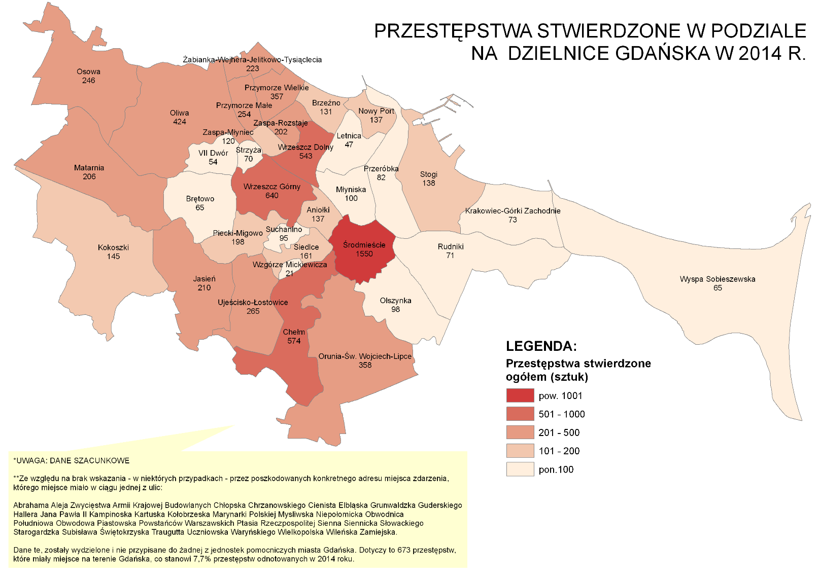
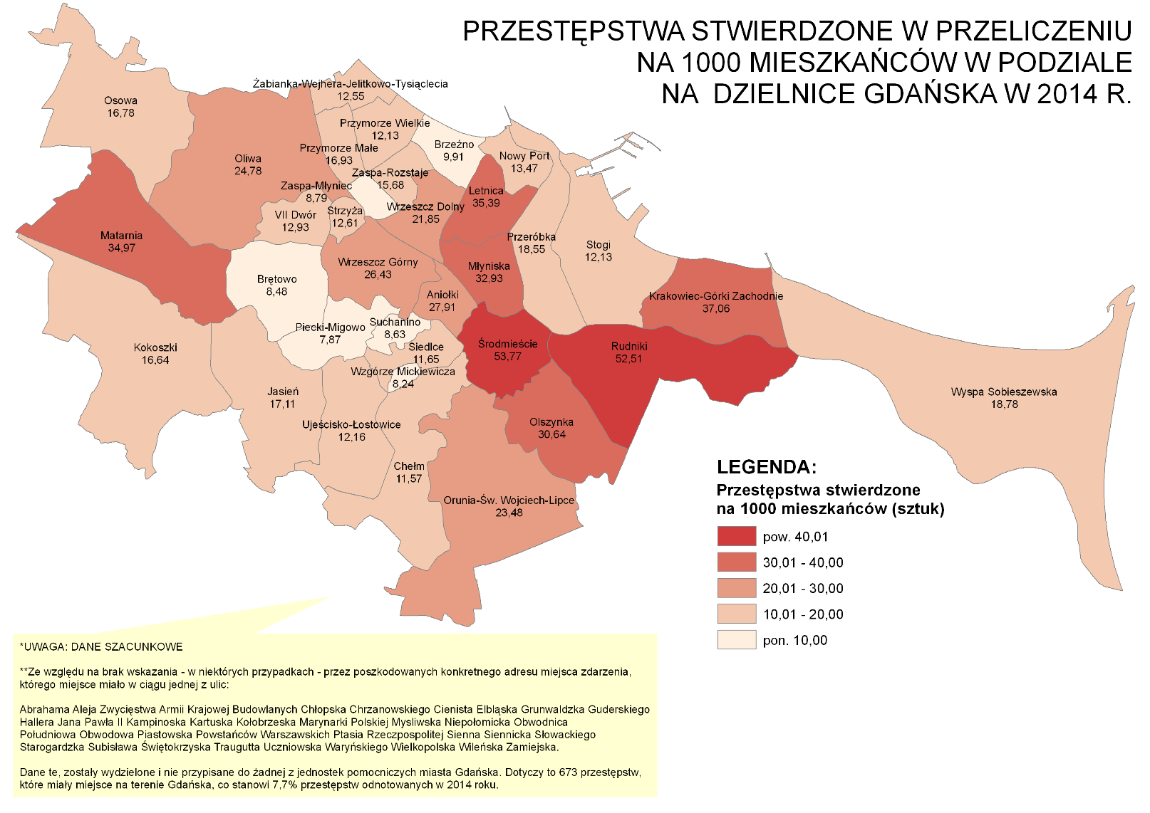

Źródło: Opracowanie własne Referat Badań i Analiz Społeczno-Gospodarczych, Wydział Polityki Gospodarczej, Urzęd Miejski w Gdańsku na podstawie danych Komendy Miejskiej Policji w Gdańsku, Wydział Prewencji
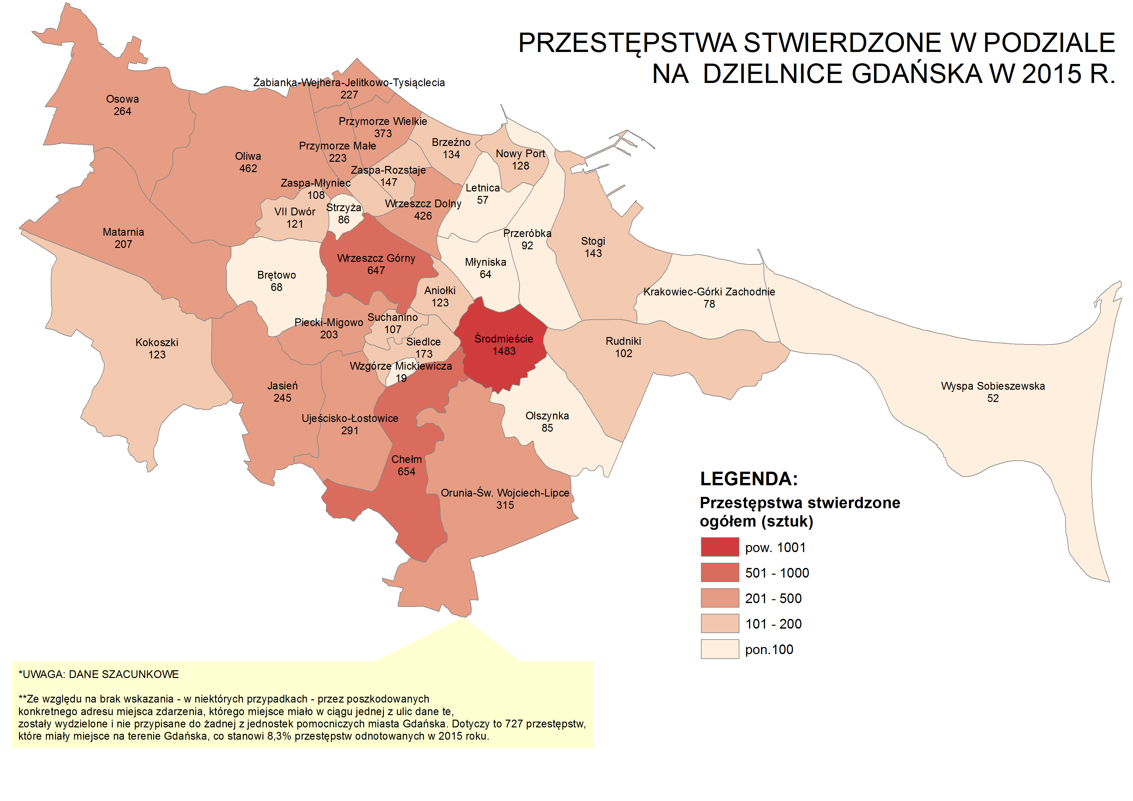
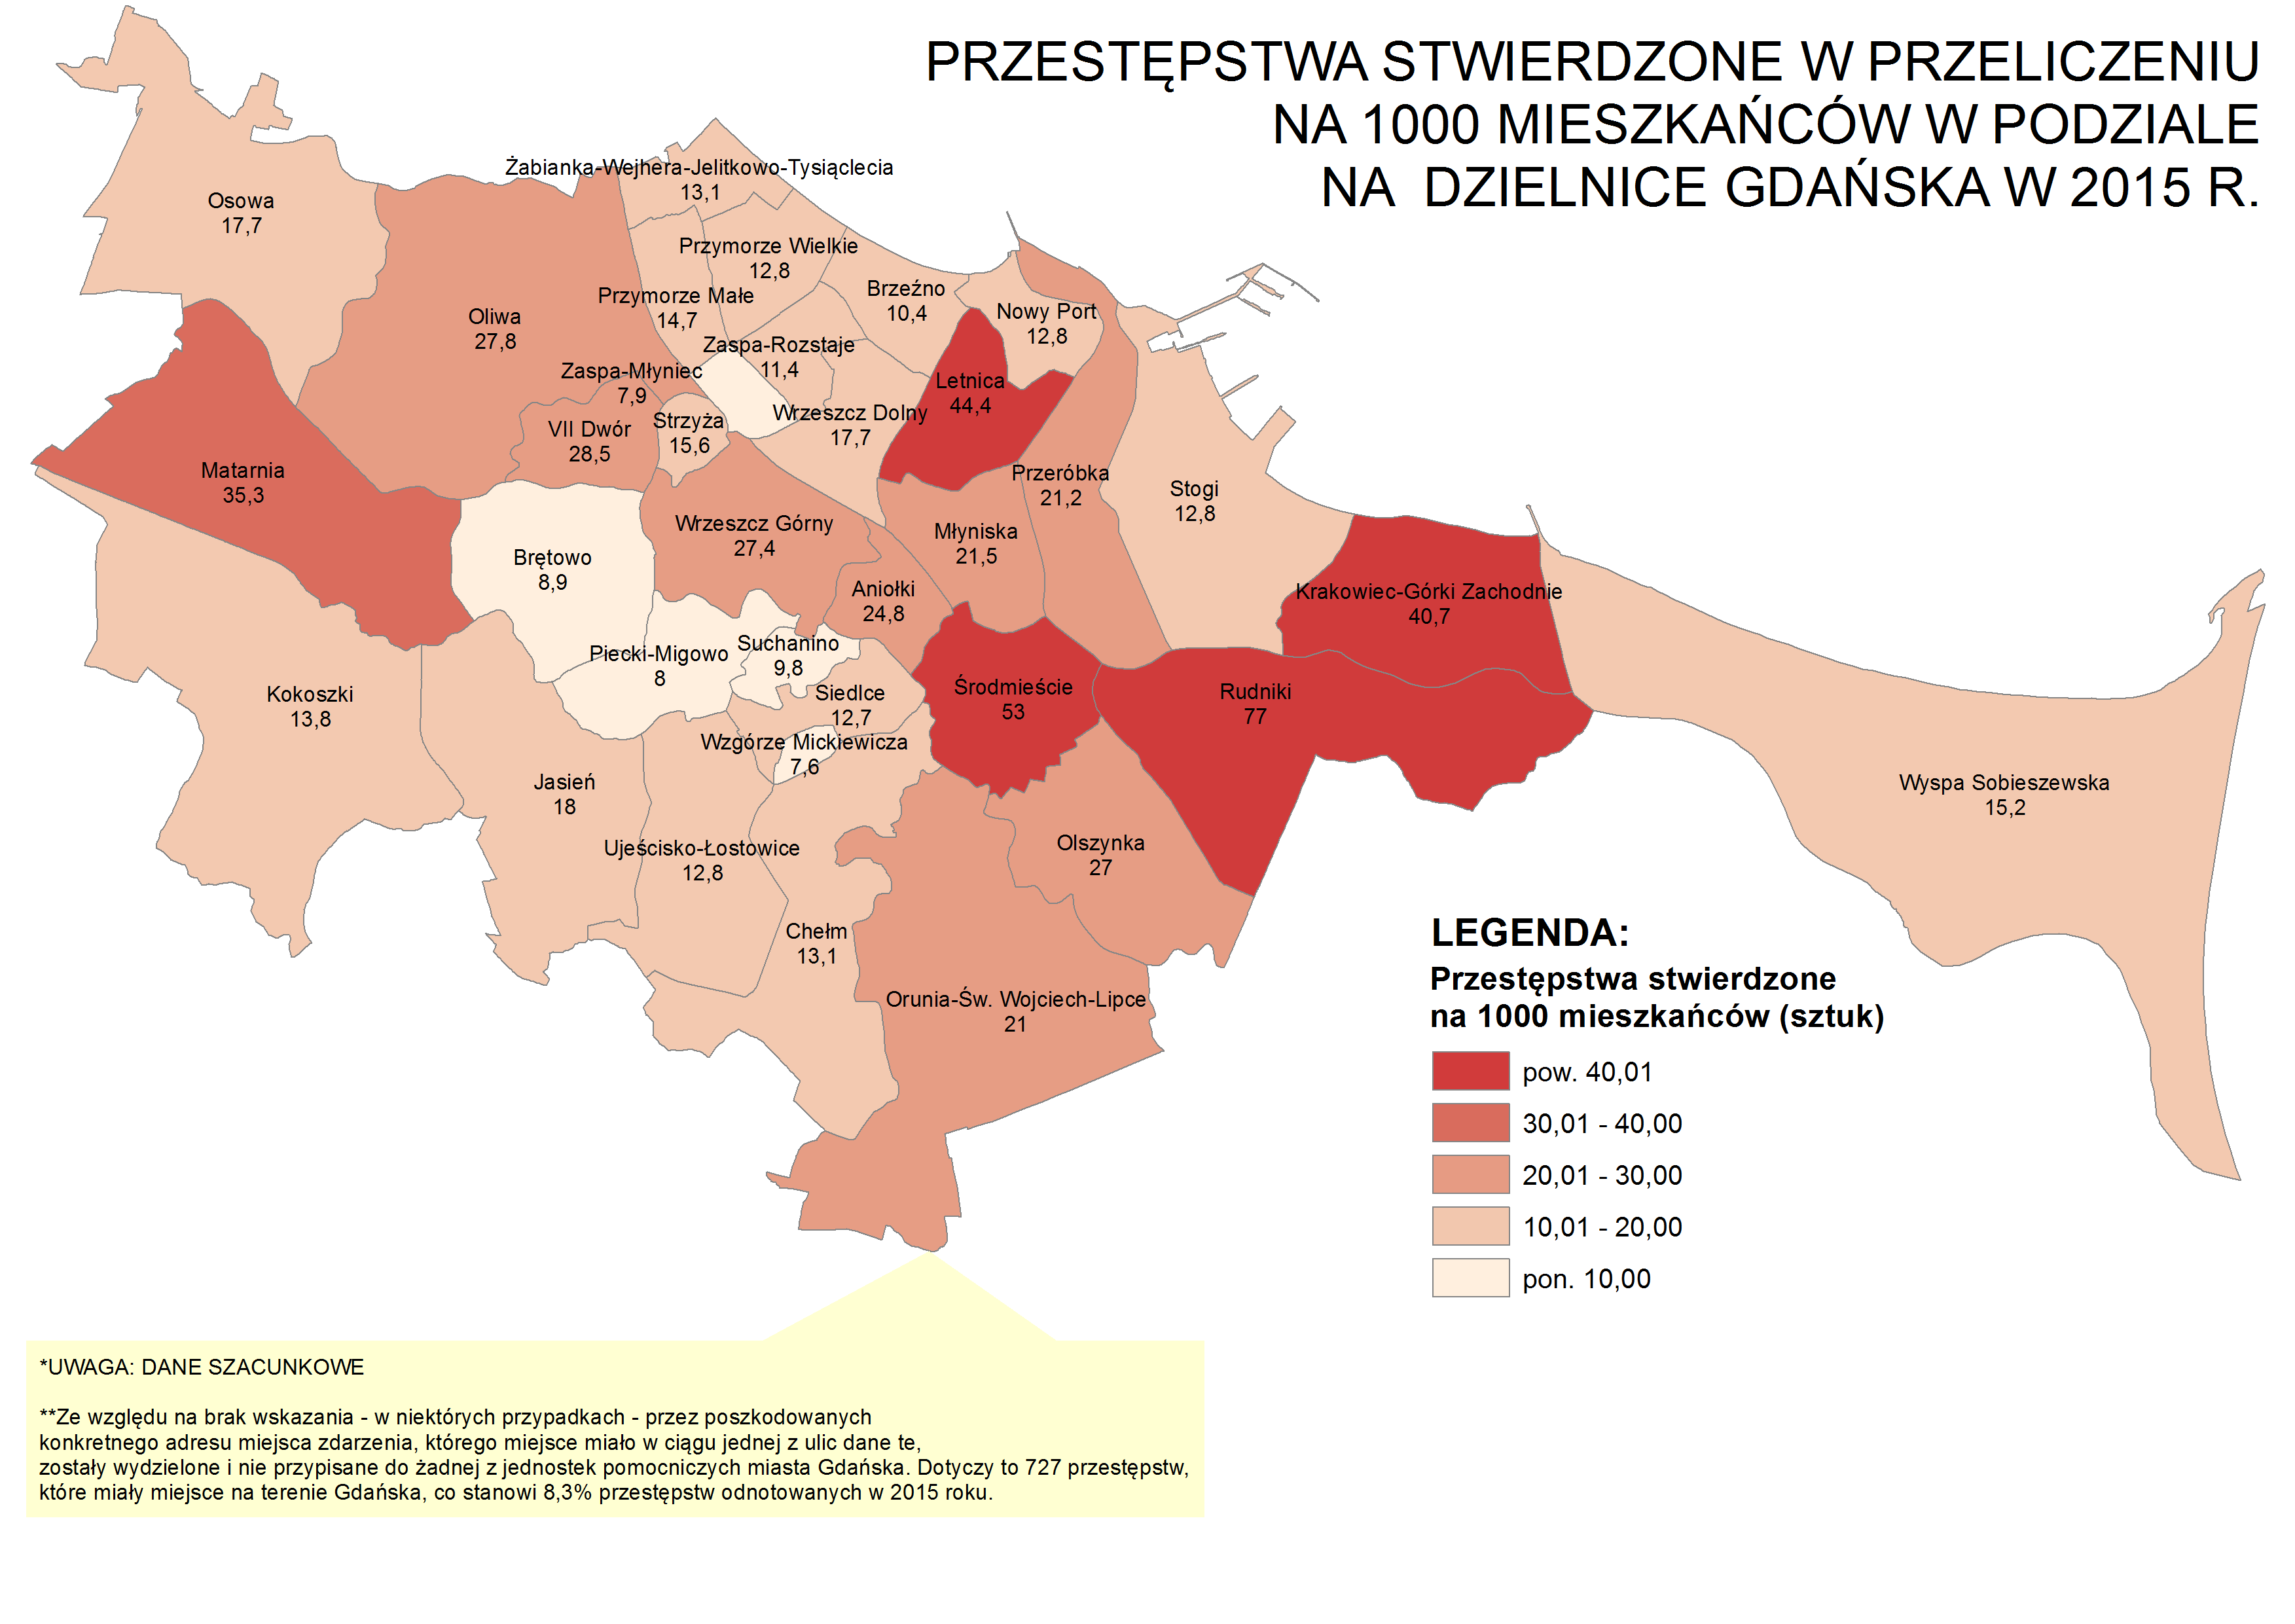

Źródło: Opracowanie własne Referat Badań i Analiz Społeczno-Gospodarczych, Wydział Polityki Gospodarczej, Urzęd Miejski w Gdańsku na podstawie danych Komendy Miejskiej Policji w Gdańsku, Wydział Prewencji
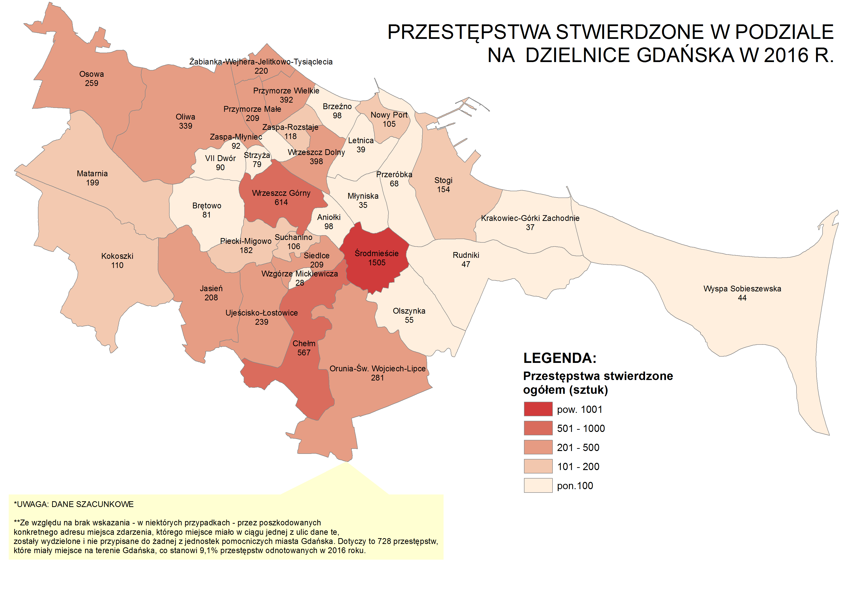
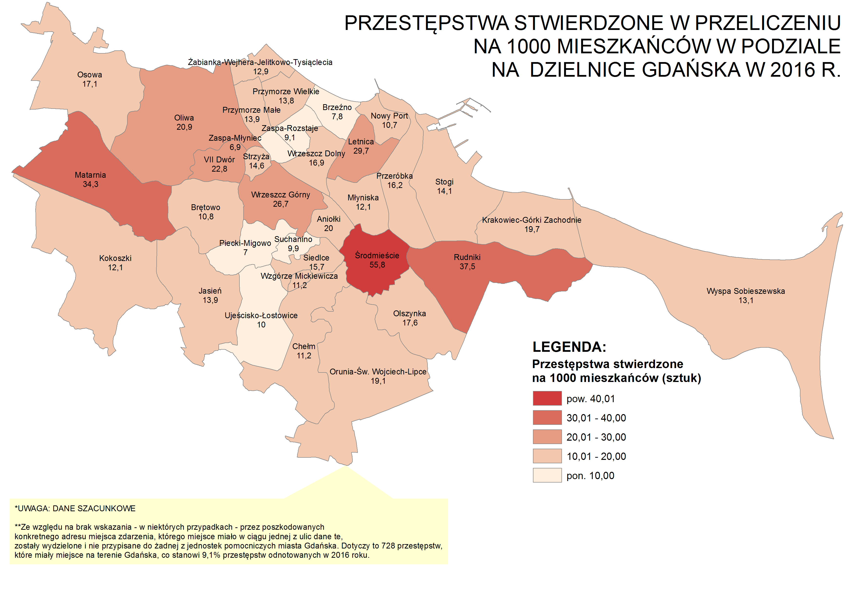

Źródło: Opracowanie własne Referat Badań i Analiz Społeczno-Gospodarczych, Wydział Polityki Gospodarczej, Urzęd Miejski w Gdańsku na podstawie danych Komendy Miejskiej Policji w Gdańsku, Wydział Prewencji

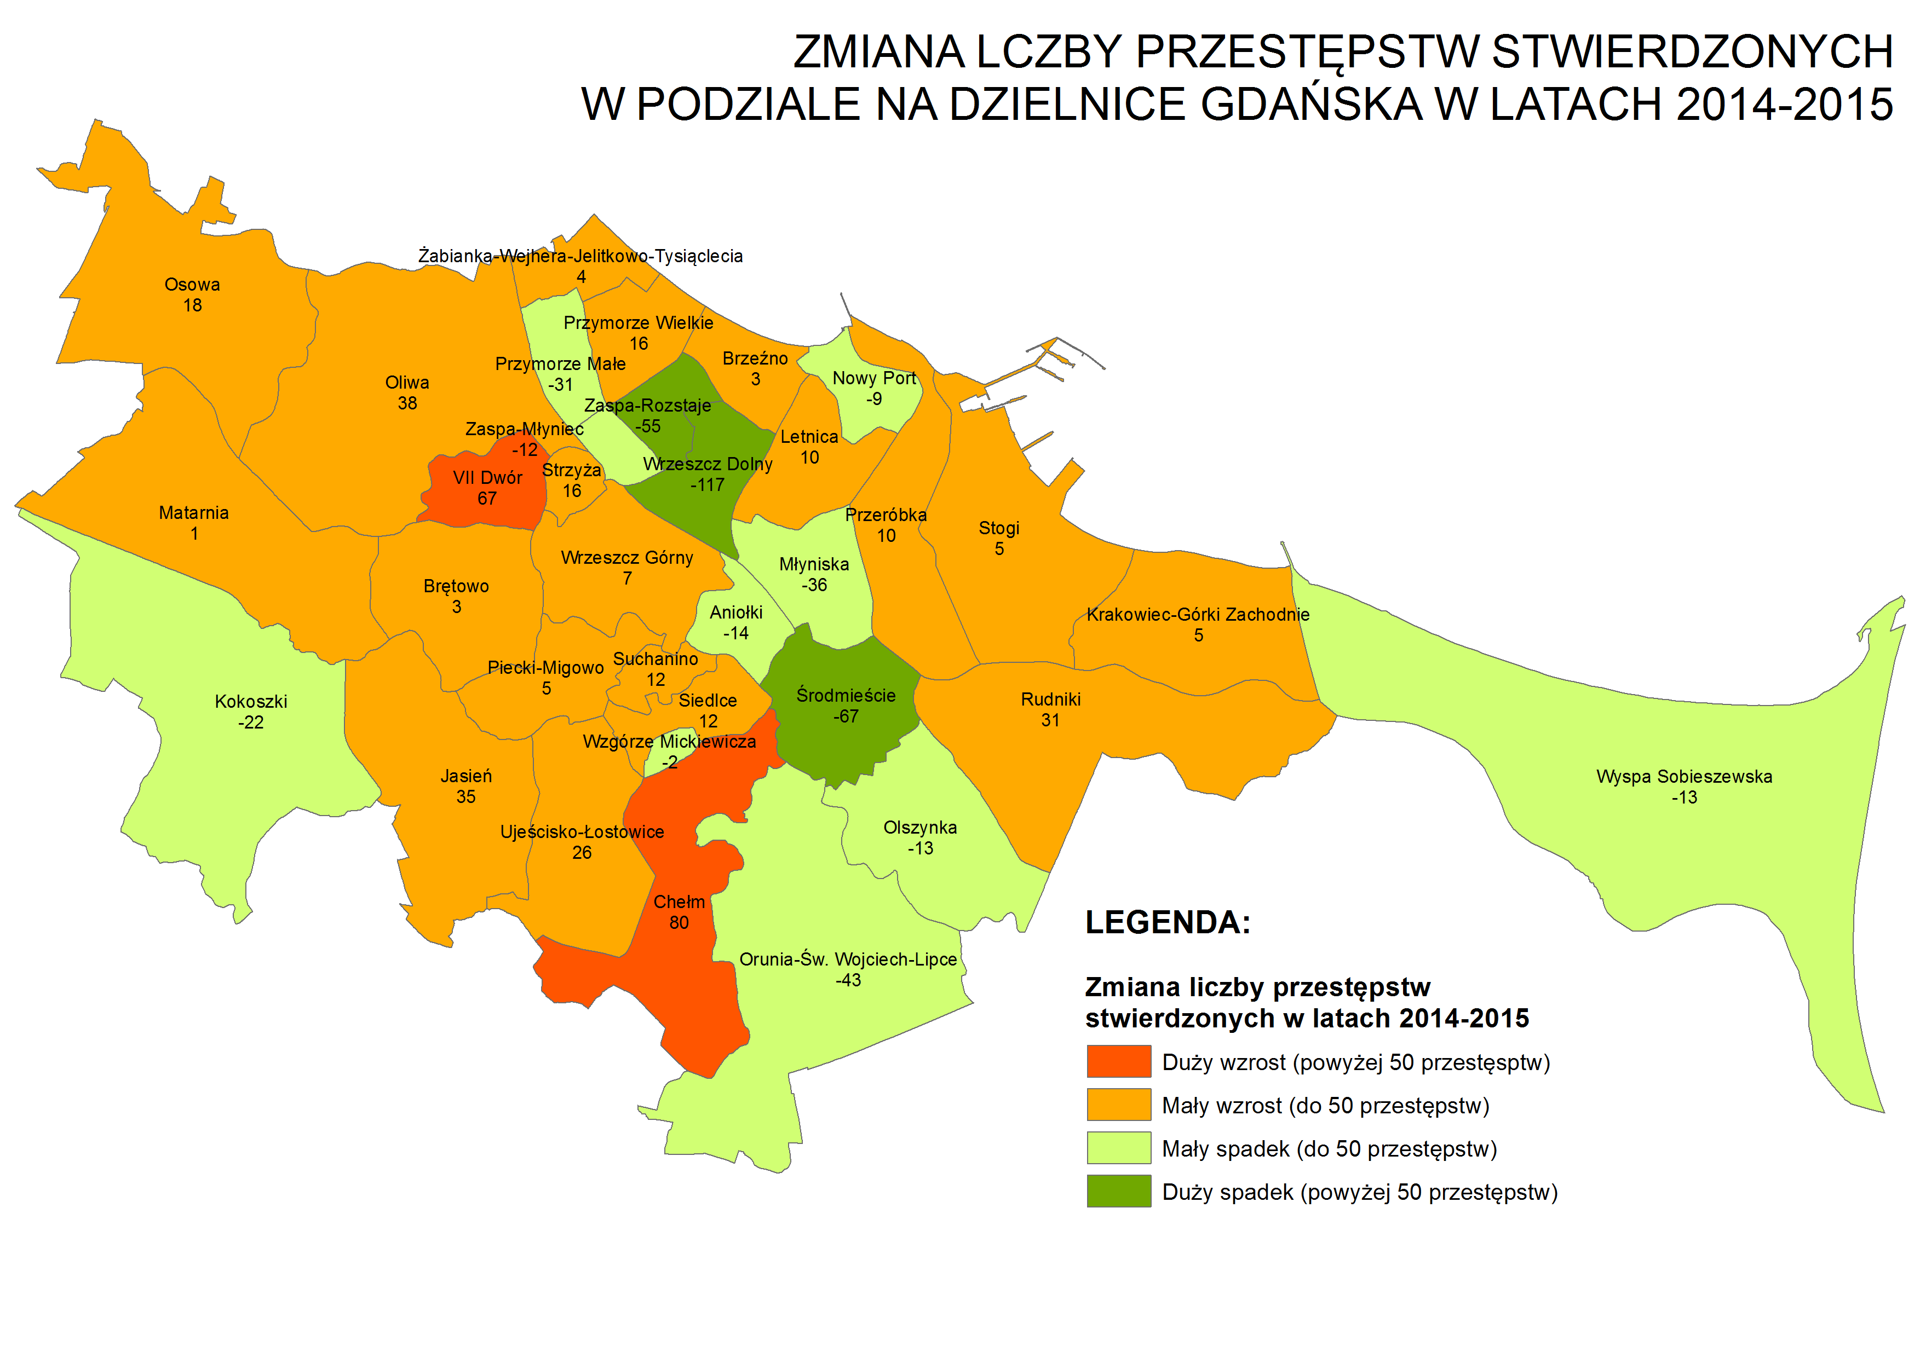
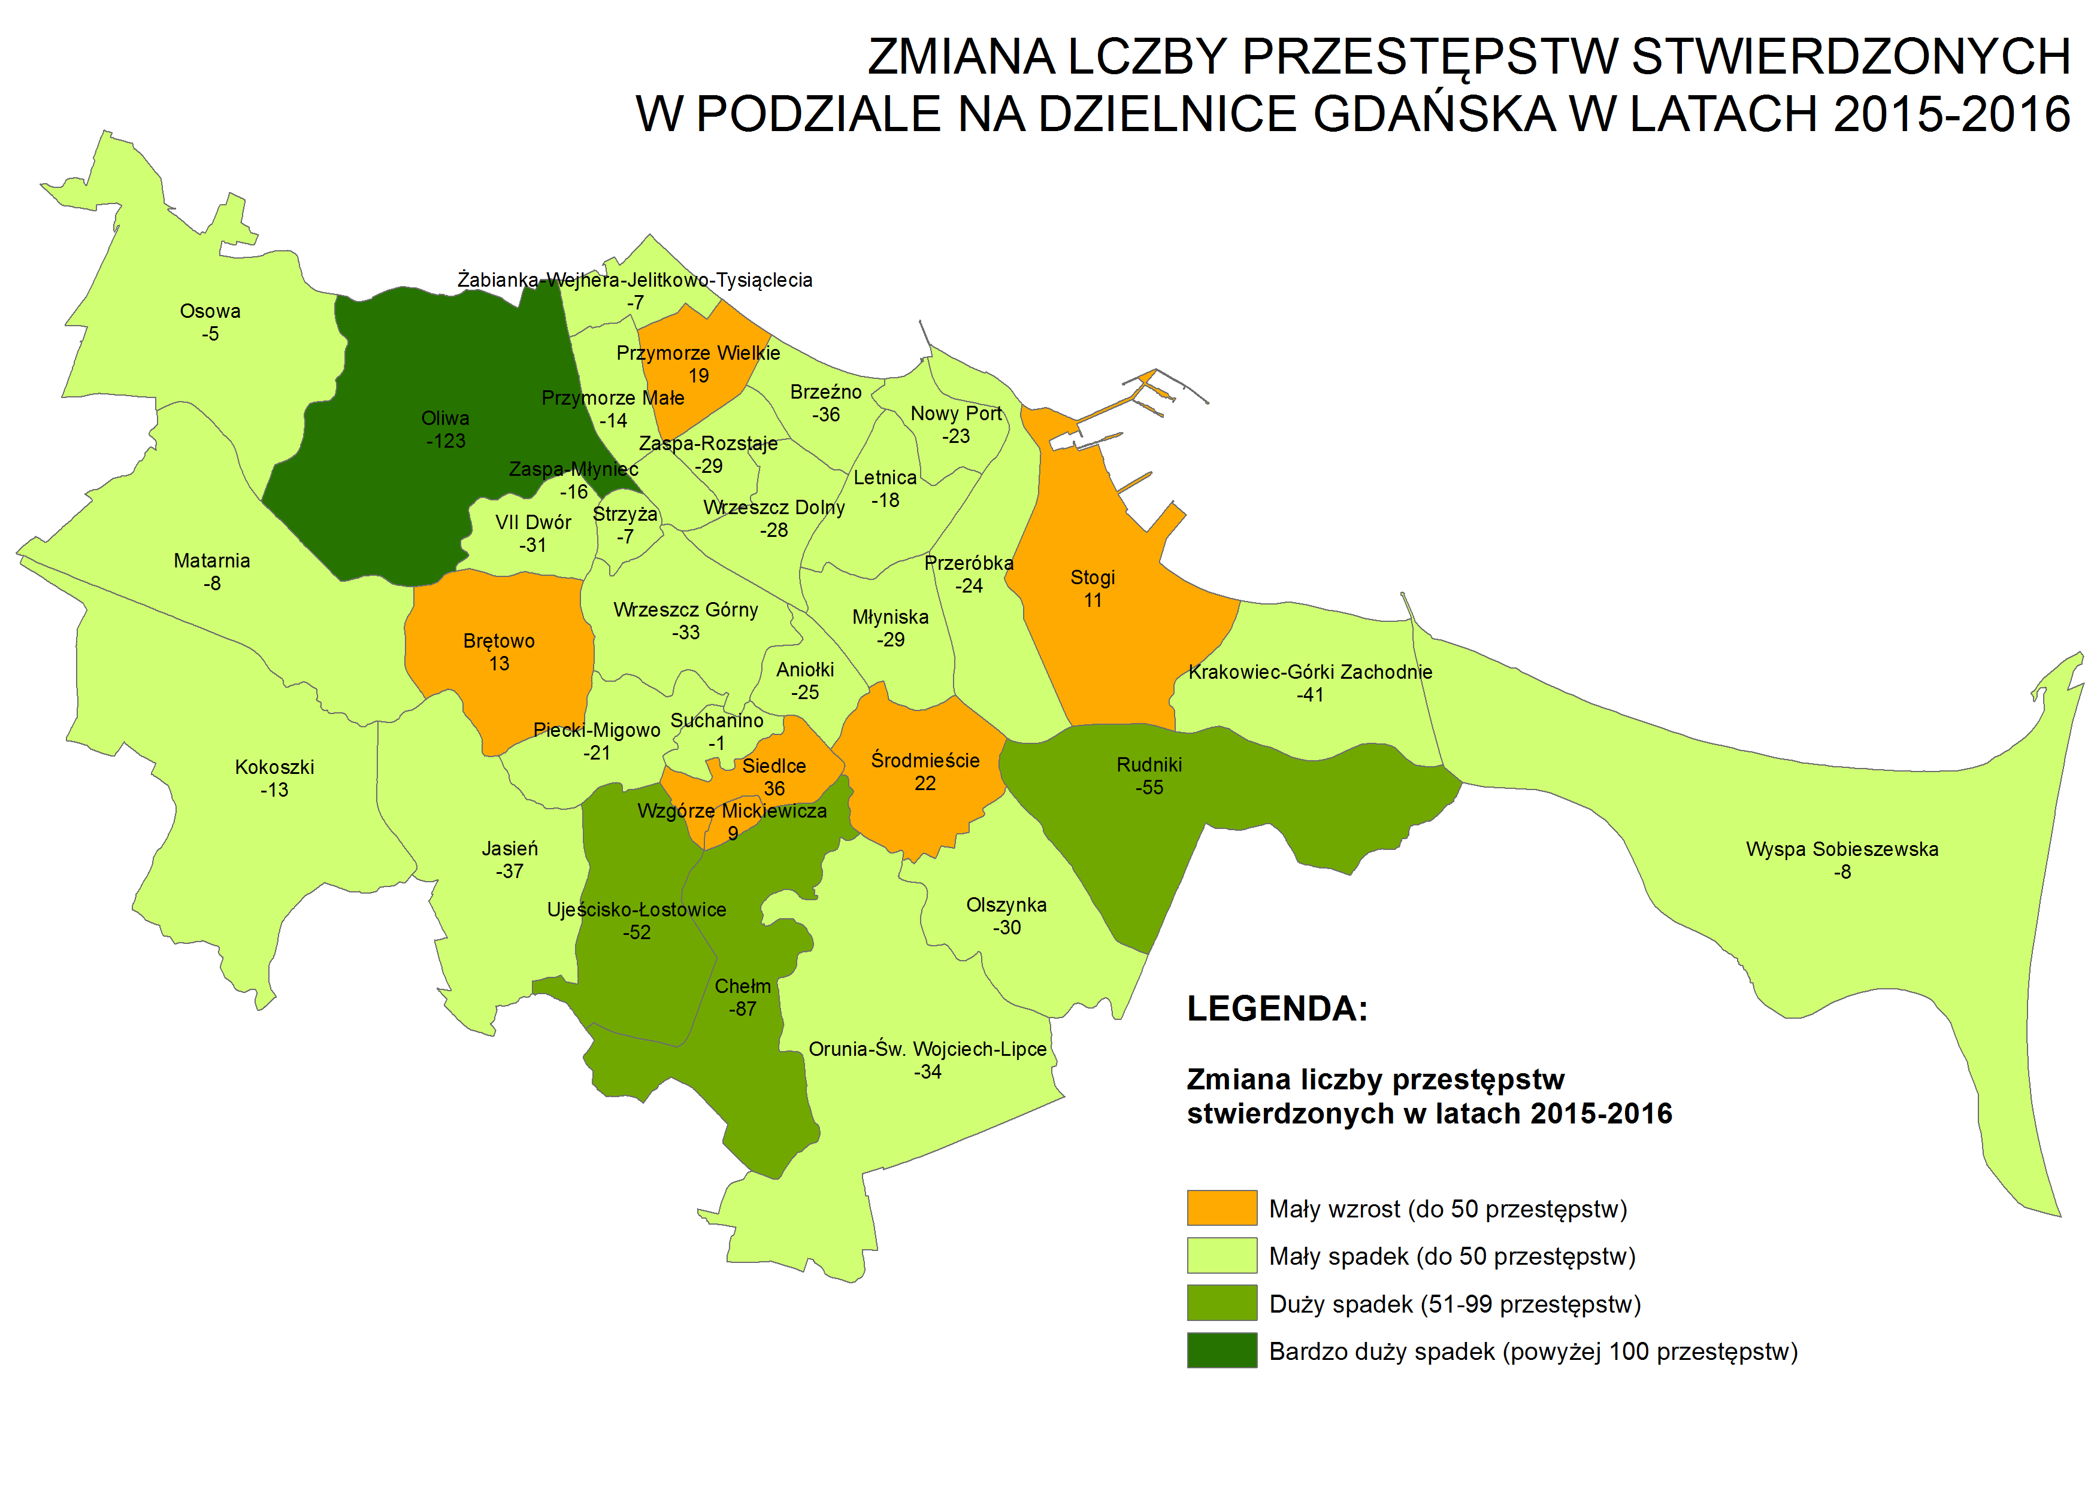

Źródło: Opracowanie własne Referat Badań i Analiz Społeczno-Gospodarczych, Wydział Polityki Gospodarczej, Urzęd Miejski w Gdańsku na podstawie danych Komendy Miejskiej Policji w Gdańsku, Wydział Prewencji

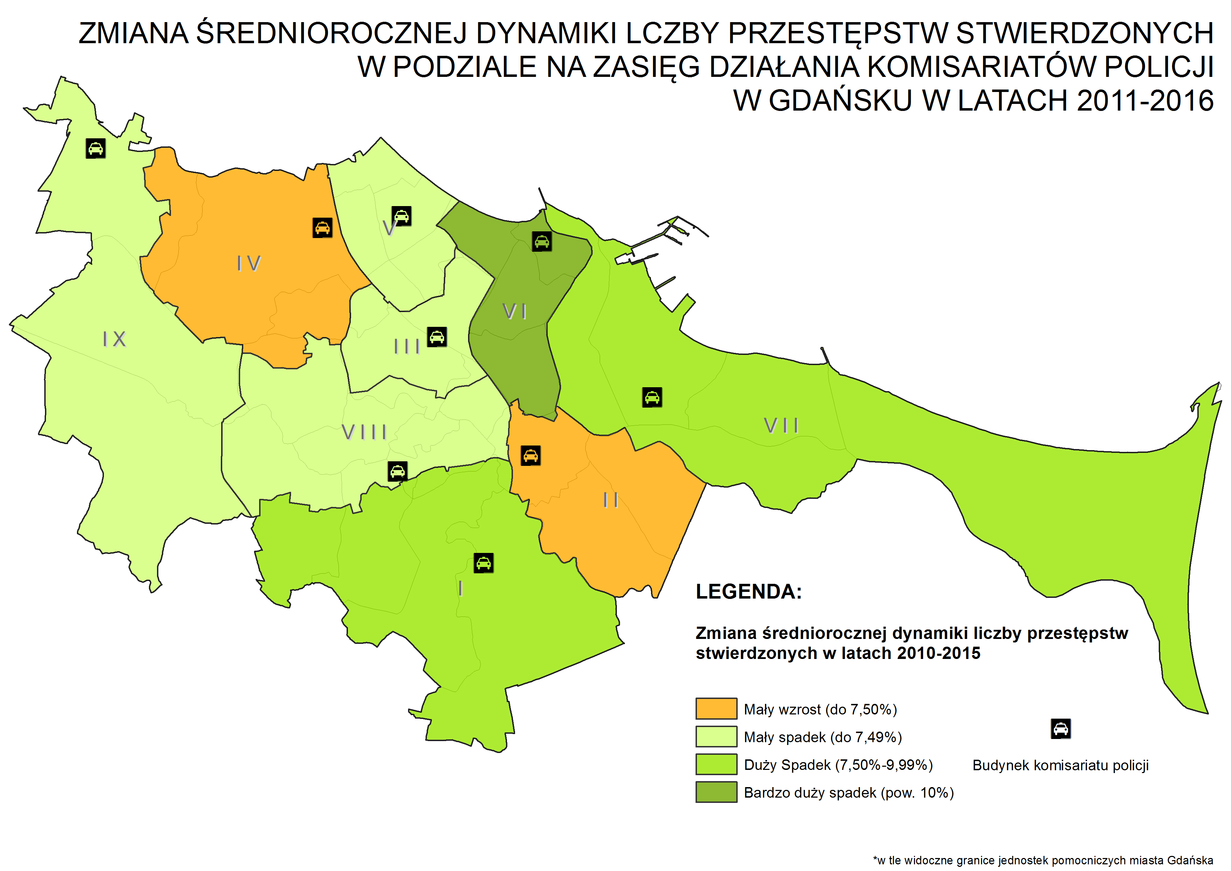

Źródło: Opracowanie własne Referat Badań i Analiz Społeczno-Gospodarczych, Wydział Polityki Gospodarczej, Urzęd Miejski w Gdańsku na podstawie danych Komendy Miejskiej Policji w Gdańsku, Wydział Prewencji

